詳細クラス図
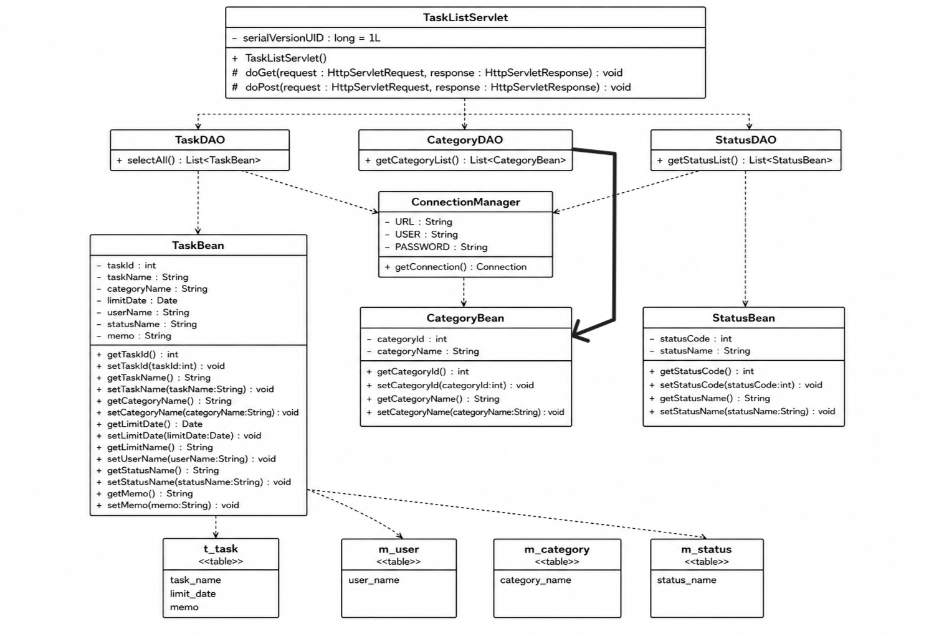
詳細クラス図 | システム名 | グループ名 | 作成日 | 担当 | 承認印
 | TaskMan | デジカレ | 2026-06-04 | 清山

